Sitelink Erweiterungen
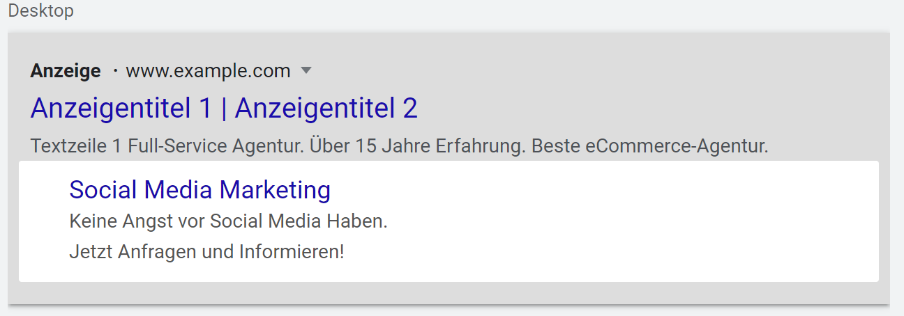
Sitelink Text | Zeichenlimit Sitelink-Text (25) | Textzeile 1 | Zeichenlimit Textzeile 1 (35) | Textzeile 2 | Zeichenlimit Textzeile 2 (35) | Finale URL | Kampagne | Beispiel für Snippet-Erweiterung
Social Media Marketing | 22 | Keine Angst vor Social Media Haben | 34 | Jetzt Anfragen und Informieren! | 31 | https://www.limesoda.com/social-media/agentur | [SN] Social Media
 | 0 |  | 0 |  | 0
 | 0 |  | 0 |  | 0
 | 0 |  | 0 |  | 0
 | 0 |  | 0 |  | 0
 | 0 |  | 0 |  | 0
 | 0 |  | 0 |  | 0
 | 0 |  | 0 |  | 0
 | 0 |  | 0 |  | 0
 | 0 |  | 0 |  | 0
 | 0 |  | 0 |  | 0
 | 0 |  | 0 |  | 0
 | 0 |  | 0 |  | 0
 | 0 |  | 0 |  | 0
 | 0 |  | 0 |  | 0
 | 0 |  | 0 |  | 0
 | 0 |  | 0 |  | 0
 | 0 |  | 0 |  | 0
 | 0 |  | 0 |  | 0
 | 0 |  | 0 |  | 0
 | 0 |  | 0 |  | 0
 | 0 |  | 0 |  | 0
 | 0 |  | 0 |  | 0
 | 0 |  | 0 |  | 0
 | 0 |  | 0 |  | 0
 | 0 |  | 0 |  | 0
 | 0 |  | 0 |  | 0
 | 0 |  | 0 |  | 0
 | 0 |  | 0 |  | 0
 | 0 |  | 0 |  | 0
 | 0 |  | 0 |  | 0
 | 0 |  | 0 |  | 0
 | 0 |  | 0 |  | 0
 | 0 |  | 0 |  | 0
 | 0 |  | 0 |  | 0
 | 0 |  | 0 |  | 0
 | 0 |  | 0 |  | 0
 | 0 |  | 0 |  | 0
 | 0 |  | 0 |  | 0
 | 0 |  | 0 |  | 0
 | 0 |  | 0 |  | 0
 | 0 |  | 0 |  | 0
 | 0 |  | 0 |  | 0
 | 0 |  | 0 |  | 0
 | 0 |  | 0 |  | 0
 | 0 |  | 0 |  | 0
 | 0 |  | 0 |  | 0
 | 0 |  | 0 |  | 0
 | 0 |  | 0 |  | 0
 | 0 |  | 0 |  | 0
 | 0 |  | 0 |  | 0
 | 0 |  | 0 |  | 0
 | 0 |  | 0 |  | 0
 | 0 |  | 0 |  | 0
 | 0 |  | 0 |  | 0
 | 0 |  | 0 |  | 0
 | 0 |  | 0 |  | 0
 | 0 |  | 0 |  | 0
 | 0 |  | 0 |  | 0
 | 0 |  | 0 |  | 0
 | 0 |  | 0 |  | 0
 | 0 |  | 0 |  | 0
 | 0 |  | 0 |  | 0
 | 0 |  | 0 |  | 0
 | 0 |  | 0 |  | 0
 | 0 |  | 0 |  | 0
 | 0 |  | 0 |  | 0
 | 0 |  | 0 |  | 0
 | 0 |  | 0 |  | 0
 | 0 |  | 0 |  | 0
 | 0 |  | 0 |  | 0
 | 0 |  | 0 |  | 0
 | 0 |  | 0 |  | 0
 | 0 |  | 0 |  | 0
 | 0 |  | 0 |  | 0
 | 0 |  | 0 |  | 0
 | 0 |  | 0 |  | 0
 | 0 |  | 0 |  | 0
 | 0 |  | 0 |  | 0
 | 0 |  | 0 |  | 0
 | 0 |  | 0 |  | 0
 | 0 |  | 0 |  | 0
 | 0 |  | 0 |  | 0
 | 0 |  | 0 |  | 0
 | 0 |  | 0 |  | 0
 | 0 |  | 0 |  | 0
 | 0 |  | 0 |  | 0
 | 0 |  | 0 |  | 0
 | 0 |  | 0 |  | 0
 | 0 |  | 0 |  | 0
 | 0 |  | 0 |  | 0
 | 0 |  | 0 |  | 0
 | 0 |  | 0 |  | 0
 | 0 |  | 0 |  | 0
 | 0 |  | 0 |  | 0
 | 0 |  | 0 |  | 0
 | 0 |  | 0 |  | 0
 | 0 |  | 0 |  | 0
 | 0 |  | 0 |  | 0

Erweiterung mit Zusatzinformati
Text der Erweiterung mit Zusatzinformationen | Zeichenlimit (25) | Kampagne | Beispiel
Schön, dass du da bist! | 23 | [SN] LIMESODA
Full-Service Agentur. | 21 | [SN] LIMESODA
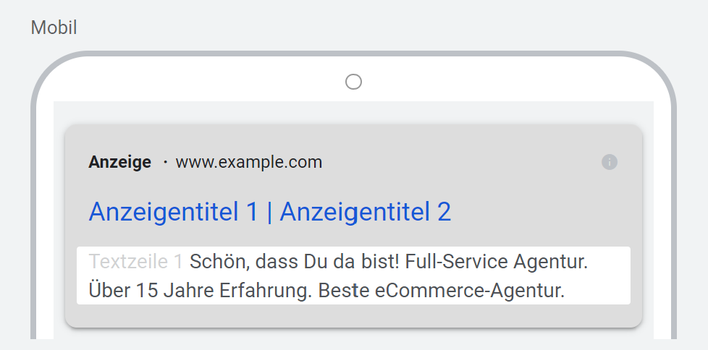
 | 0
 | 0
 | 0
 | 0
 | 0
 | 0
 | 0
 | 0
 | 0
 | 0
 | 0
 | 0
 | 0
 | 0
 | 0
 | 0
 | 0
 | 0
 | 0
 | 0
 | 0
 | 0
 | 0
 | 0
 | 0
 | 0
 | 0
 | 0
 | 0

Snippet-Erweiterungen
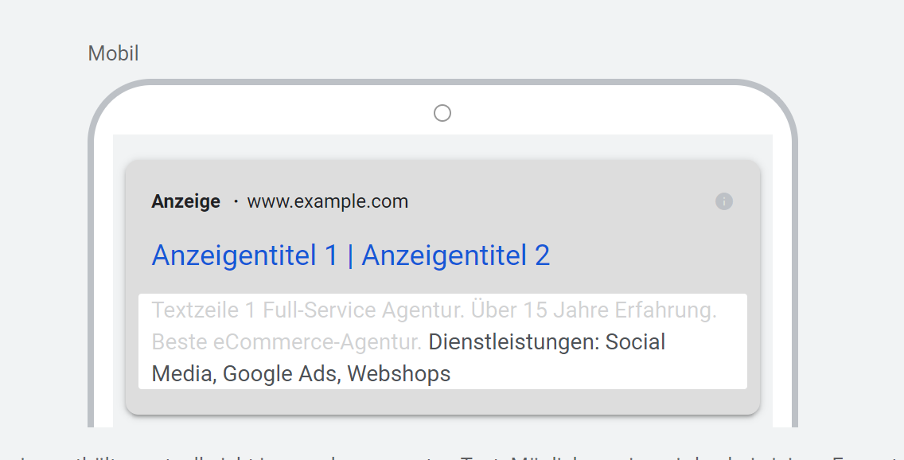
Wert | Zeichenbeschränkung (25) | Kampagne | Beispiel
Social Media | 12 | [SN] Limesoda
Google Ads | 10 | [SN] Limesoda
Webshops | 8 | [SN] Limesoda
 | 0
 | 0
 | 0
 | 0
 | 0
 | 0
 | 0
 | 0
 | 0
 | 0
 | 0
 | 0
 | 0
 | 0
 | 0
 | 0
 | 0
 | 0
 | 0
 | 0
 | 0
 | 0
 | 0
 | 0
 | 0
 | 0

